关系图
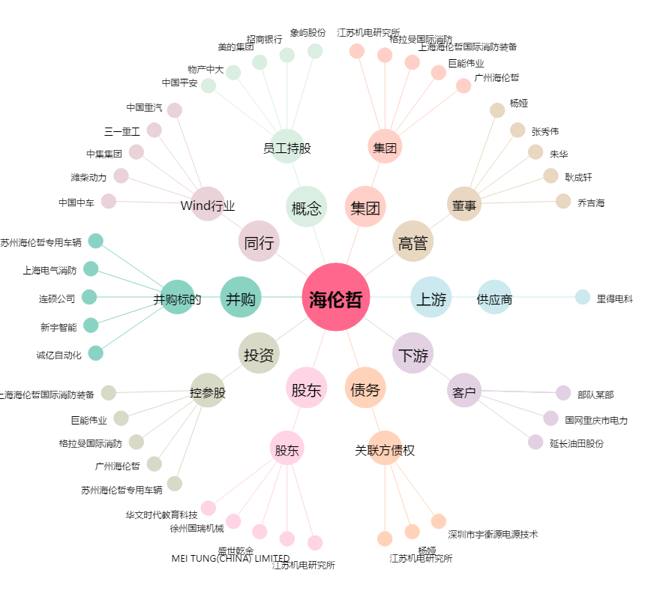
海伦哲[300201.SZ] - 关系概览图

